Pasaporte - HC
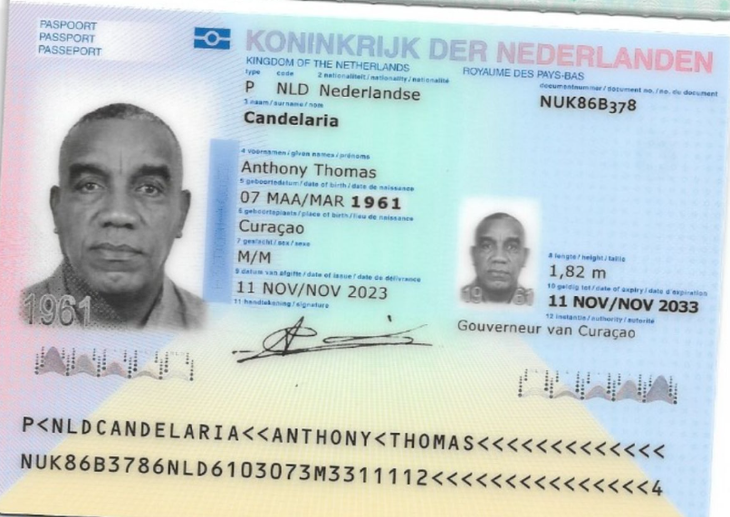
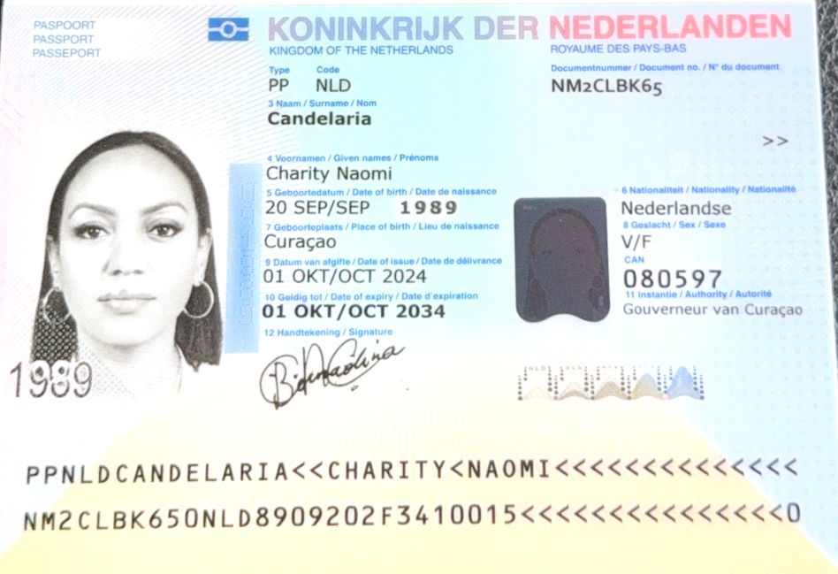

CHARITY NAOMI Apellido: CANDELARIA
NM2CLBK65
20-sept - 1989
Edad: 35 años 4 meses 4 días

CHARITY
NAOMI
CANDELARIA

150000 | Tipo de sangre | O+
 | ANTHONY
 | THOMAS
 | CANDELARIA
 | NUK86B378
 | 1961-03-07

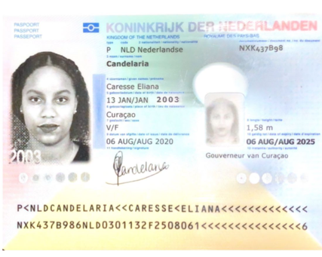

CANDELARIA
CARESSE
ELIANA
NXK437B98
2003-01-13

Confirmación de
 | IMÁGENES DIAGNÓSTICAS | "Nombre completo del paciente: ANTHONY THOMAS Apellido: CANDELARIA Documento de identidad: PASAPORTE NUK86B378 Fecha de nacimiento del paciente: 07 marzo 1961 Dos números de contacto: 315 772 1914 Correo electrónico: reservas medical@gmail.com Servicio solicitados ECOGRAFÍA DE ABDOMEN TOTAL ECOGRAFÍA TRANSRECTAL DE PRÓSTATA RX TÓRAX RADIOGRAFÍA DE DEDO PULGAR DE MANO IZQUIERDA Fecha: LUNES 10 FEBRERO - 2025 Hora: 08:30 am Sede: EL POBLADO Forma de pago: Medical Trip Colombia" | Nombre completo del paciente: CHARITY Apellido: CANDELARIA Documento de identidad: PASAPORTE NM2CLBK65 Fecha de nacimiento del paciente: 20-sept - 1989 Dos números de contacto: 315 772 1914 Correo electrónico: reservasmedical@gmail.com Servicio solicitados TOMOGRAFIA SIMPLE DE ABDOMEN TOTAL - - ECOGRAFIA DE TIROIDES - MAMOGRAFIA - RX TÓRAX Fecha: LUNES 10 FEBRERO - 2025 Hora: 08:30 am Sede: EL POBLADO Forma de pago: Medical Trip Colombia | Rva133-1 Candelaria/Charity Fecha: Lunes - 10 febrero -2025 Hora: 06:15 am Recogida: HOTEL ECO HUB Medellín cl 14 cr # 30 - 170, El Poblado DESTINO Carrera 43 A 8 sur-15 Piso 1, Local 105 Edificio Torre Oviedo 2 personas Pago Medical Trip Colombia
 | CITA CON MEDICINA INTERNA | "Nombre completo del paciente: ANTHONY THOMAS Apellido: CANDELARIA Documento de identidad: PASAPORTE NUK86B378 Fecha de nacimiento del paciente: 07 marzo 1961 Dos números de contacto: 315 772 1914 Correo electrónico: reservasmedical@gmail.com Servicio solicitados ELECTROCARDIOGRAMA ECG Y CITA POR PRIMERA VEZ DE MEDICINA INTERNA Fecha: MARTES - 11 FEBRERO - 2025 Hora: 09:30 AM - 10:00 AM Sede: EL POBLADO Forma de pago: Medical Trip Colombia" | Nombre completo del paciente: CHARITY Apellido: CANDELARIA Documento de identidad: PASAPORTE NM2CLBK65 Fecha de nacimiento del paciente: 20-sept - 1989 Dos números de contacto: 315 772 1914 Correo electrónico: reservasmedical@gmail.com Servicio solicitados ELECTROCARDIOGRAMA ECG Y CITA POR PRIMERA VEZ DE MEDICINA INTERNA Fecha: MARTES - 11 FEBRERO - 2025 Hora: 09:45 AM - 11:00 AM Sede: EL POBLADO Forma de pago: Medical Trip Colombia"
 | CITA CON MEDICINA UROLOGIA | "Nombre completo del paciente: ANTHONY THOMAS Apellido: CANDELARIA Documento de identidad: PASAPORTE NUK86B378 Fecha de nacimiento del paciente: 07 marzo 1961 - CURAZAO - CASADO Dos números de contacto: 315 772 1914 Correo electrónico: reservasmedical@gmail.com Servicio solicitados CITA UROLOGÍA PRIMERA VEZ Fecha: MARTES - 11 FEBRERO - 2025 Hora: 11:40 AM Sede: EL TESORO Forma de pago: Medical Trip Colombia
 | CITA CON MEDICINA CIRUJANO MANGA |  | Nombre completo del paciente: CHARITY NAOMI Apellido: CANDELARIA Documento de identidad: PASAPORTE NM2CLBK65 Fecha de nacimiento del paciente: 20-sept - 1989 Dos números de contacto: 315 772 1914 Correo electrónico: reservasmedical@gmail.com Servicio solicitados CITA DE CONTROL DE MANGA GÁSTRICA Fecha: MIÉRCOLES - 12 FEBRERO - 2025 Hora: 01:00 PM Sede: EL POBLADO Forma de pago: Medical Trip Colombia"
 | CITA CON GINECOLOGIA |  | Nombre completo del paciente: CHARITY NAOMI Apellido: CANDELARIA Documento de identidad: PASAPORTE NM2CLBK65 Fecha de nacimiento del paciente: 20-sept - 1989 Dos números de contacto: 315 772 1914 Correo electrónico: reservasmedical@gmail.com Servicio solicitados ECOGRAFÍA TRANSVAGINAL + CITA CON ESPECIALISTA EN GINECOLOGIA Fecha: MARTES - 11 FEBRERO - 2025 Hora: 03:30 PM Sede: EL TESORO Forma de pago: Medical Trip Colombia" | 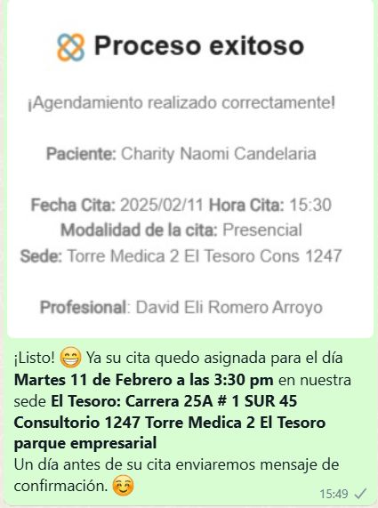
 | DENSITOMETRIA | Nombre completo del paciente: CHARITY NAOMI Apellido: CANDELARIA Documento de identidad: PASAPORTE NM2CLBK65 Fecha de nacimiento del paciente: 20-sept - 1989 Dos números de contacto: 315 772 1914 Correo electrónico: reservasmedical@gmail.com Servicio solicitados DENSITOMETRIA DUAL - ELECTROCARDIOGRAMA DE RITMO O SUPERFICIE Fecha: LUNES 10 FEBRERO - 2025 Hora: 11:00 am Sede: EL POBLADO Forma de pago: Medical Trip Colombia
 | ELECTROCARDIOGRAMA | "Nombre completo del paciente: ANTHONY THOMAS Apellido: CANDELARIA Documento de identidad: PASAPORTE NUK86B378 Fecha de nacimiento del paciente: 07 marzo 1961 - CURAZAO - CASADO Dos números de contacto: 315 772 1914 Correo electrónico: reservasmedical@gmail.com Servicio solicitados ELECTROCARDIOGRAMA DE RITMO O SUPERFICIE Fecha: LUNES 10 FEBRERO - 2025 Hora: 11:00 am Sede: EL POBLADO Forma de pago: Medical Trip Colombia
 |  | "Nombre completo del paciente: ANTHONY THOMAS Apellido: CANDELARIA Documento de identidad: PASAPORTE NUK86B378 Fecha de nacimiento del paciente: 07 marzo 1961 - CURAZAO - CASADO Dos números de contacto: 315 772 1914 Correo electrónico: reservasmedical@gmail.com Servicio solicitados TOMOGRAFÍA DE ABDOMEN TOTAL SIMPLE Fecha: JUEVES- 13 FEBRERO - 2025 Hora: 08:15 AM Sede: ENVIGADO Forma de pago: Medical Trip Colombia
 |  | Nombre completo del paciente: CHARITY NAOMI Apellido: CANDELARIA Documento de identidad: PASAPORTE NM2CLBK65 Fecha de nacimiento del paciente: 20-sept - 1989 Dos números de contacto: 315 772 1914 Correo electrónico: reservasmedical@gmail.com Servicio solicitados TOMOGRAFÍA DE ABDOMEN TOTAL SIMPLE Fecha: JUEVES- 13 FEBRERO - 2025 Hora: 08:15 AM Sede: ENVIGADO Forma de pago: Medical Trip Colombia

CITAS Exámenes |  |  | CITAS especialistas |  | ALOJAMIENTO
Fecha - DIA |  |  | Paciente |  | Check in
Hora |  |  | Fecha - DIA |  | Check out
Clínica |  |  | Hora |  | Record localizador
Sede |  |  | Clínica |  | Dirección
Dirección |  |  | Sede |  | Tipo de habitación
Torre - Piso - Consultorio |  |  | Dirección |  | Desayuno
Preparación |  |  | Torre - Piso - Consultorio |  | Nombre del contacto
Nombre del contacto |  |  | Preparación |  | Teléfono
Teléfono |  |  | Nombre del doctor |  | Observaciones
 |  |  | Teléfono
 |  |  | Nombre del contacto
 |  |  | Observaciones

CITAS Exámenes |  |  | CITAS especialistas
Paciente |  |  | Paciente
Fecha - DIA |  |  | Fecha - DIA
Hora |  |  | Hora
Clínica |  |  | Clínica
Sede |  |  | Sede
Dirección |  |  | Dirección
Torre - Piso - Consultorio |  |  | Torre - Piso - Consultorio
Preparación |  |  | Preparación
Observaciones |  |  | Nombre del doctor
Nombre del contacto |  |  | Teléfono
Teléfono |  |  | Nombre del contacto

CITAS Exámenes |  |  | CITAS especialistas
Fecha - DIA |  |  | Paciente
Hora |  |  | Fecha - DIA
Clínica |  |  | Hora
Sede |  |  | Clínica
Dirección |  |  | Sede
Torre - Piso - Consultorio |  |  | Dirección
Preparación |  |  | Torre - Piso - Consultorio
Nombre del contacto |  |  | Preparación
Teléfono |  |  | Nombre del doctor
 |  |  | Secretaria doctor
 |  |  | Nombre del contacto

 |  |  | CITAS especialistas
 |  |  | Fecha - DIA
 |  |  | Hora
 |  |  | Clínica
 |  |  | Sede
 |  |  | Dirección
 |  |  | Torre - Piso - Consultorio
 |  |  | Preparación
 |  |  | Nombre del doctor
 |  |  | Secretaria doctor
 |  |  | Nombre del contacto
 |  |  | Observaciones

 |  |  | CITAS especialistas
 |  |  | Fecha - DIA
 |  |  | Hora
 |  |  | Clínica
 |  |  | Sede
 |  |  | Dirección
 |  |  | Torre - Piso - Consultorio
 |  |  | Preparación
 |  |  | Nombre del doctor
 |  |  | Secretaria doctor
 |  |  | Nombre del contacto
 |  |  | Observaciones

 |  |  | CITAS especialistas
 |  |  | Fecha - DIA
 |  |  | Hora
 |  |  | Clínica
 |  |  | Sede
 |  |  | Dirección
 |  |  | Torre - Piso - Consultorio
 |  |  | Preparación
 |  |  | Nombre del doctor
 |  |  | Nombre del contacto
 |  |  | Observaciones

 |  |  | CITAS especialistas
 |  |  | Paciente
 |  |  | Fecha - DIA
 |  |  | Hora
 |  |  | Clínica
 |  |  | Sede
 |  |  | Dirección
 |  |  | Torre - Piso - Consultorio
 |  |  | Preparación
 |  |  | Nombre del doctor
 |  |  | Nombre del contacto
 |  |  | Observaciones

 |  |  | CITAS especialistas
 |  |  | Paciente
 |  |  | Fecha - DIA
 |  |  | Hora
 |  |  | Clínica
 |  |  | Sede
 |  |  | Dirección
 |  |  | Torre - Piso - Consultorio
 |  |  | Preparación
 |  |  | Nombre del doctor
 |  |  | Nombre del contacto
 |  |  | Observaciones

Vuelo
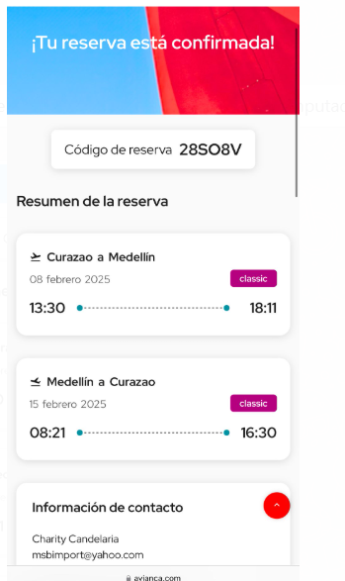

28SO8V
 | 1390.5

